Divisiones
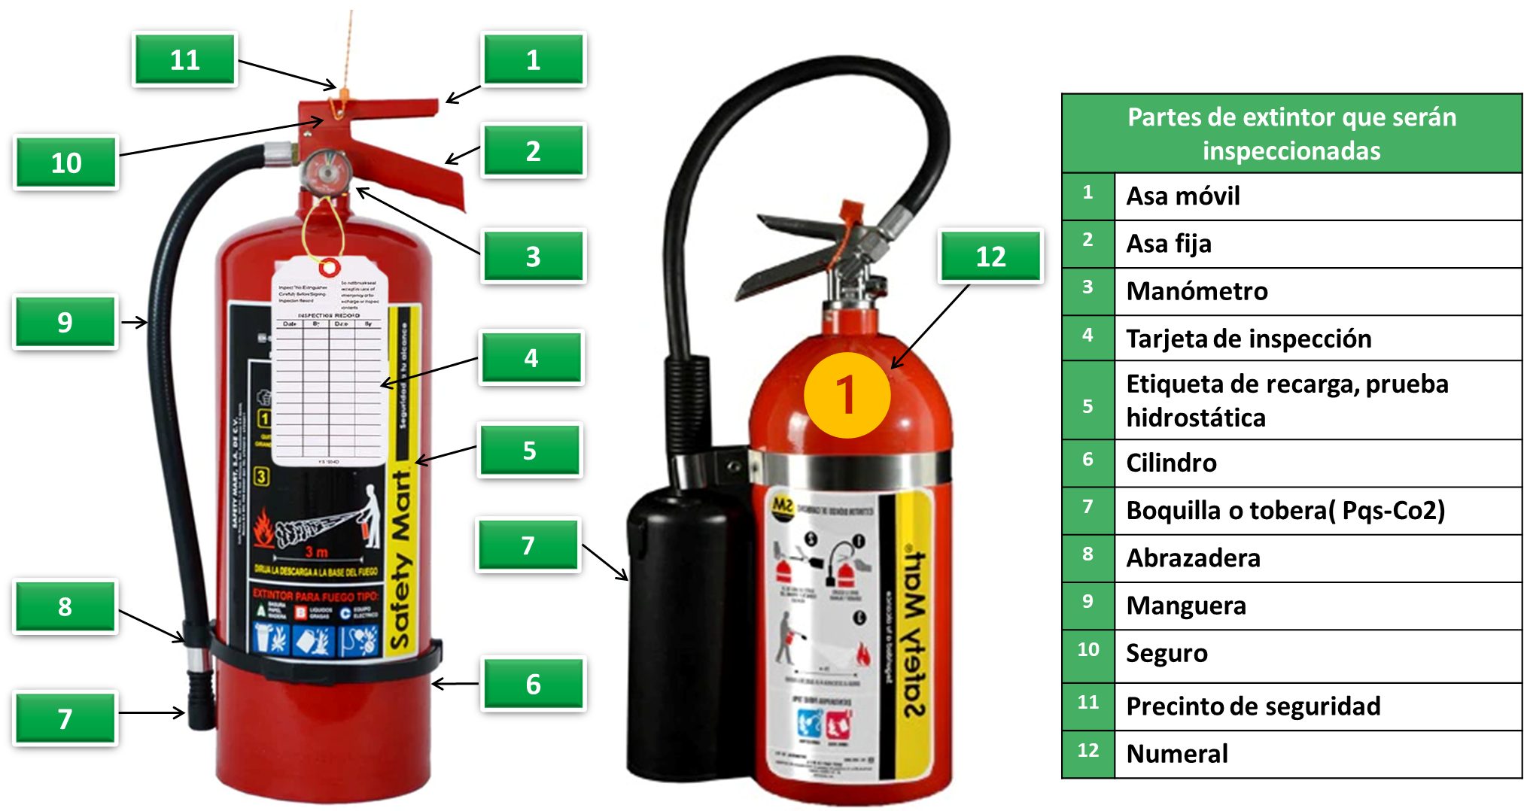
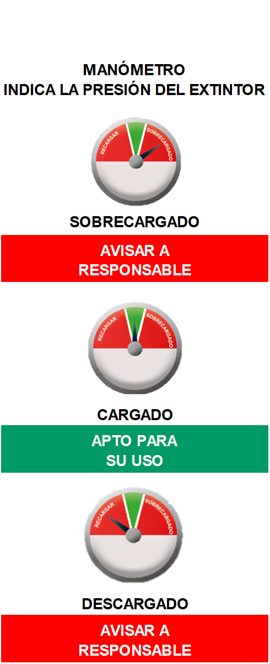
CFE Suministrador de Servicios Básicos
División Peninsular
Zona Comercial Mérida
Revisión Mensual de Extintores

Centro de Trabajo: ADMINISTRACIÓN Y FINANZAS
 |  |  |  |  |  | ESTATUS
 | PQS |  |  |  |  | Remplazar |  | X
 | CO2 |  |  |  |  | Regular |  | R
 |  |  |  |  |  | Bueno |  | B |  |  |  |  |  |  |  | Fecha de Elaboración: |  |  |  |  | 2025-07-01
 |  |  |  |  |  | No aplica |  | NA

Nº | Capacidad (kg) | Ubicación / Sala | Agente Extintor | Numeral | Estado Físico |  |  | Señalización |  |  |  | Fecha de Recarga | Vencimiento de Recarga | Soporte | Asa Móvil | Asa Fija | Precinto de Seguridad | Seguro | Manómetro | Manguera | Abrazaderas | Boquilla o Tobera | Ruedas | Observaciones
 |  |  |  |  | Corrosión | Pintura | Limpieza | Etiquetas Visible | Etiquetas Buen estado | Informacion Etiqueta | Señalamiento
 |  |  |  |  |  |  |  |  |  |  |  | MM/AA | MM/AA
1 | 4.5 | Área de finanzas | CO2 | 03 | B | B | B | B | B | B | B | Nov-23 | Nov-24 | B | B | B | B | B | NA | B | B | B | NA | Vencido
2 | 6 | SADECI | PQS | 05 | B | B | B | B | B | B | B | Nov-23 | Nov-24 | B | B | B | B | B | B | B | B | B | NA | Vencido
3 | 6 | SADECI | PQS | 06 | B | B | B | B | B | B | B | Nov-23 | Nov-24 | B | B | B | B | B | B | B | B | B | NA | Vencido
4 | 6 | Área de archivo | PQS | 04 | B | B | B | B | B | B | B | Nov-23 | Nov-24 | B | B | B | B | B | B | B | B | B | NA | Vencido
5 | 6 | Oficina SUTERM | PQS | SN | B | B | B | B | B | B | B | Aug-24 | Aug-25 | B | B | B | B | B | B | B | B | B | NA | Vigente
6
7
8
9
10
11
12

Nota: Todos los incumplimientos a la Normatividad vigente se debe realizar Formato 13 en SISST.
Por parte de la CSH-SUTERM:
Nombre: Berenice de la Cruz Chávez Budip
RPE: 9JR45
Cargo: Representante Sindical
Elaboró:
Nombre:Julio González Rendón
RPE: 9EMFY
Cargo: Supervisor de Seguridad
Revisó:
Nombre: Noemí Guadalupe Chan Couoh
RPE: 9NNM4
Cargo: Responsable Capacitación y Servicios
Coordinador de Seguridad:
Nombre: Gerardo Echeverría Cool
RPE: 9JRFB
Cargo: Responsable de RH y Servicios

